Descrição de Cargos
DESCRIÇÃO DE CARGO
Cargo: Analista de Marketing |  | Área: Marketing e Vendas |  | Clientes: Cliente Externos
MISSÃO
Responsável por definir, implementar, executar e gerir estratégias de marketing do Grupo Viceri, visando sempre a obtenção de resultados superiores na venda de nossas ofertas (produtos e serviços) e projeção de nossa imagem.

PRINCIPAIS RESPONSABILIDADES
Resultar | Campanhas: Gerar leads, detectar e aproveitar as oportunidades de mercado, atrair o consumidor e atender às suas necessidades; Executar estratégias para conquistar a lealdade do público e de nossos clientes, bem como construir e manter a boa imagem do Grupo e de seus produtos; Desenvolver e apoiar as campanhas de Marketing Digital, de Relacionamento e Fidelização para nossos produtos e serviços; Definir personas, email marketing, estratégia de SEO, Inbound Marketing e Marketing de conteúdo para os produtos e serviços; Mensurar as campanhas e tomar ações para maximização dos resultados de vendas; Estratégias: Análise de mercado e de concorrentes dos produtos do Grupo Viceri, Análise do mercado, tendências, inovações do comportamento do consumidor visando criar novos produtos ou serviços; Criação: Redigir peças de publicidade institucional, elaborando manuais, folhetos, informativos e outros materiais relacionados com comunicação. Coordenar e apoiar os fornecedores envolvidos com o marketing do Grupo. Apoio a Vendas: Participar de reuniões com a área de vendas para apoiar na definição e acompanhamento das estratégias e dos resultados obtidos; Realizar visitas externas (clientes, parceiros, etc) para apresentação Institucional do Grupo Viceri e de seus produtos; Atender clientes, prestando informações sobre a empresa e seus produtos; Apoiar a equipe de vendas em visitas a clientes; Apoiar a equipe de vendas na elaboração de propostas técnicas e comerciais; Coordenar e apoiar a organização de feiras, eventos e exposições; Operacional Implementar ações de melhoria de produtividade e aumento da eficiência operacional na área de marketing e vendas (OKRs estruturais); Manter o CRM atualizado com os leads gerados;

COMPETÊNCIAS TÉCNICAS
Conhecimento Avançado:
Dominar as estratégias de Marketing Digital: - Mídias sociais, - Seo, - Links patrocinados, - Inbound marketing, - Marketing de conteúdo, - Analytics, - Email marketing; Dominar as ferramentas de monitoramento de redes sociais e dos sites de vendas (Institucional e Landpage dos produtos) (Analytics) Dominar ferramentas de disparo de email marketing (Hubspot); Dominar ferramentas de automação de marketing (Hubspot);

Conhecimento Intermediário:
Entender o negócio de desenvolvimento de software, de produtos e soluções de TI. Inglês
VIAGEM
Requer por volta de 20% do seu tempo em viagem nacionais, frequentemente para visitas a clientes, parceiros ou fornecedores.
COMPETÊNCIAS COMPORTAMENTAIS
1- Pró-atividade 2- Comprometimento com a empresa 3- Orientação para resultados 4- Visão Sistêmica 5- Autodesenvolvimento |  |  | 7 - Inovação 8- Paixão pelo que faz 9- Capacidade de Execução 10- Foco no cliente 11- Trabalho em equipe 12- Comunicação

FORMAÇÃO OBRIGATÓRIA |  |  | FORMAÇÃO DESEJADA
Graduação em administração de empresas, Marketing ou Publicidade e Propaganda |  |  | Pós Graduação em Marketing ou Vendas

EXPERIÊNCIA PROFISSIONAL
Na função de Analista Marketing : Júnior - 1 a 3 anos Pleno - 3 a 5 anos Sênior - 5 anos ou mais |  |  | Mínimo de 3 anos na área Comercial;
SUPERVISÃO RECEBIDA |  |  | SUPERVISÃO EXERCIDA
Recebe supervisão compartilhada sendo: Do CFO: Gestão das campanhas, das estratégias e apoio a vendas e dos OKRs relativos aos resultados de vendas e marketing Do CEO: Gestão dos OKRs relativos as ações estruturantes da área de marketing e vendas |  |  | Exerce liderança técnica sobre projetos da área.
TRILHA DE CARREIRA
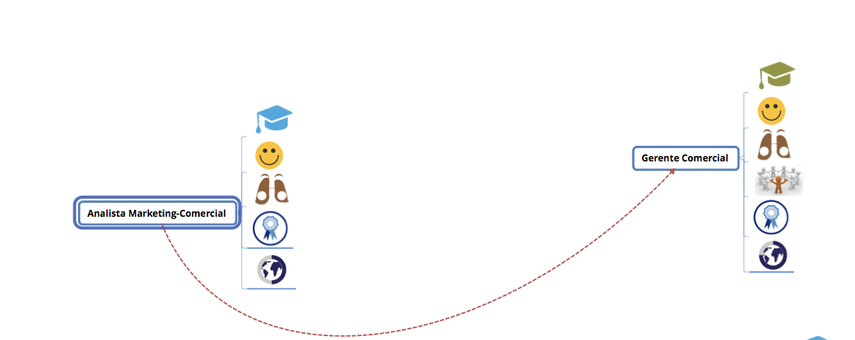

Obs: Este documento é apenas um referencial para as posições do cargo citado

